StateTransition
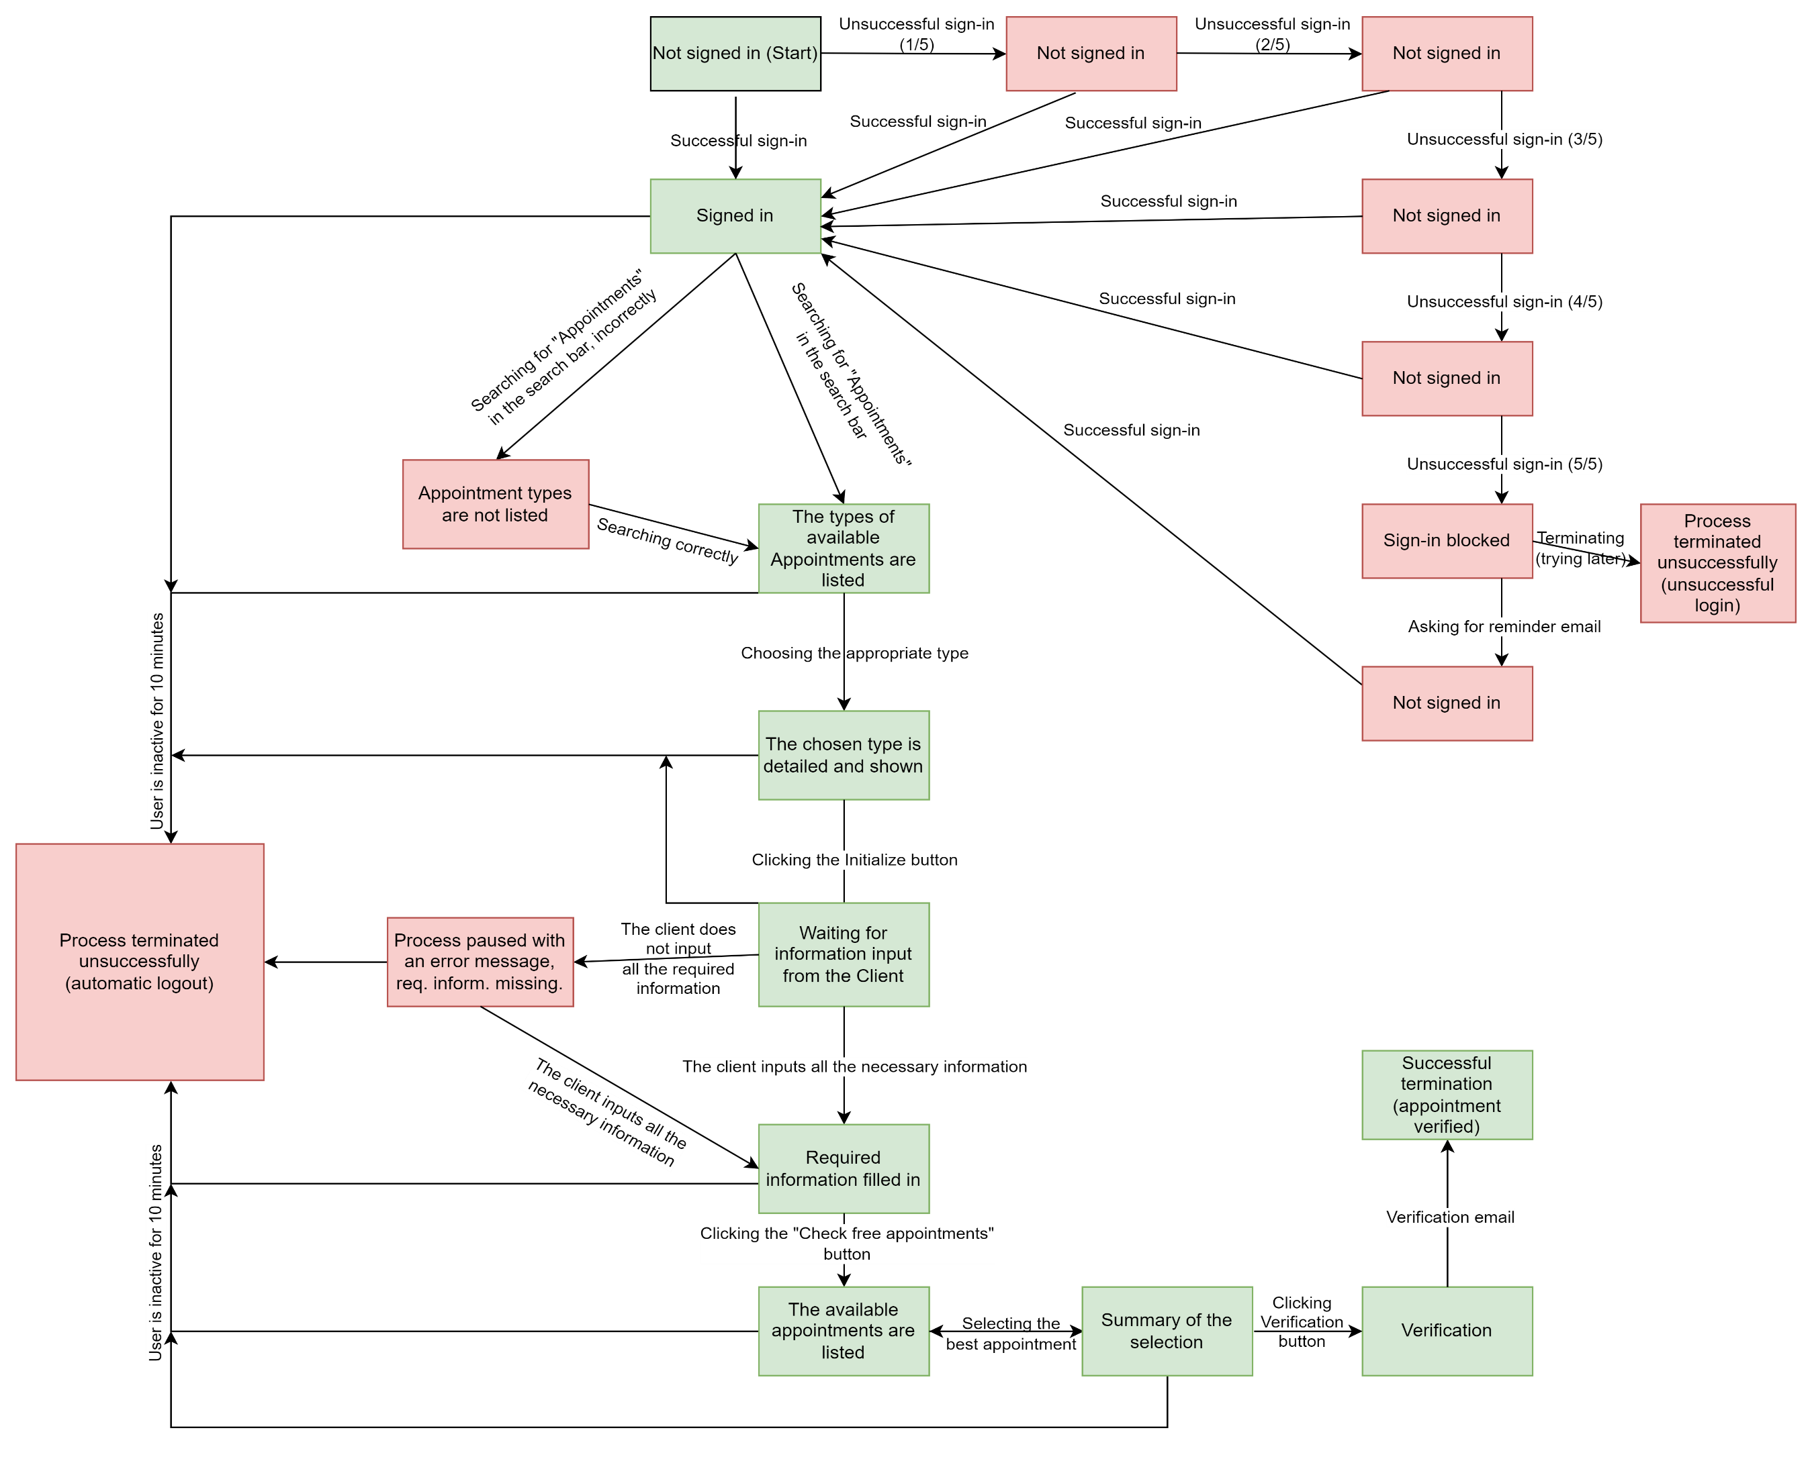
State transition - Ügyfélkapu Időpontfoglalás (regisztrált felhasználó)
Egy már regisztrált ügyfél kíván bejelentkezni az Ügyfélkapuba és időpontot foglalni. Időpontfoglalás típusok kilistázásával (kereső funkcióval).

